画面イメージ
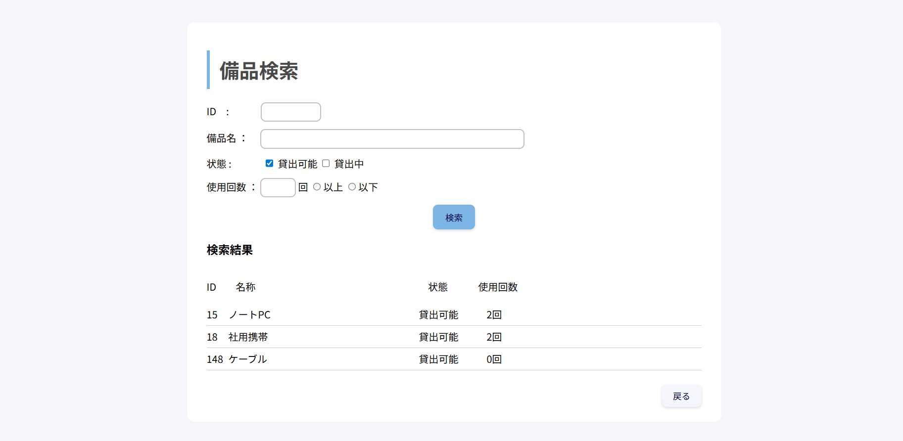
詳細設計書 |  | プロジェクト名 | 新人研修 | 論理名称 | 検索画面 | 改訂日 | 2026-05-01
 |  | システム名 | 備品管理アプリ | 物理名称 | Search | 改訂者 | 成瀬小春

画面イメージ

 | ●初期画面
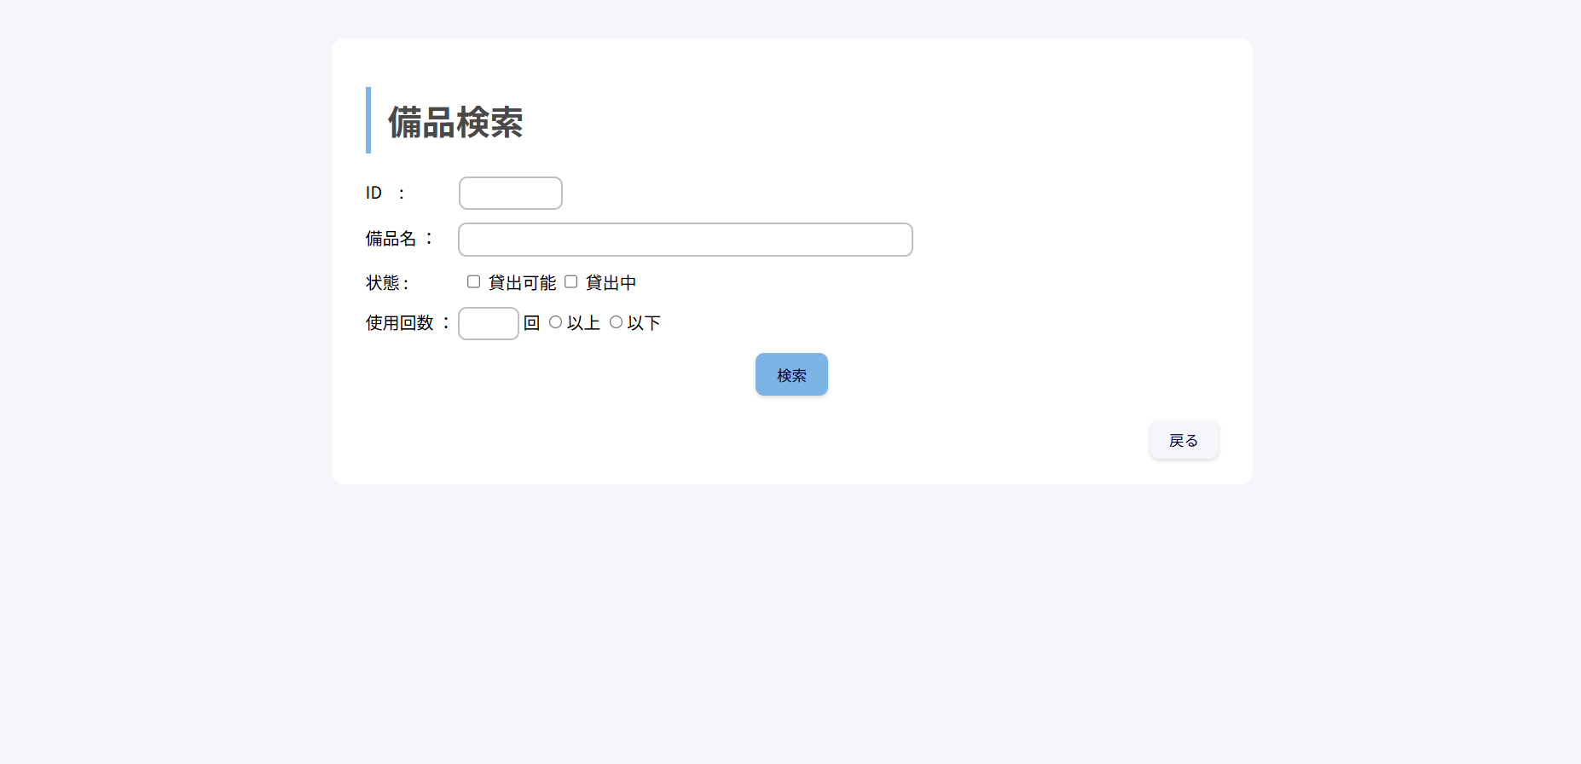

 | ●貸出可能にチェックをいれて、検索ボタンを押下時

IO関連図
詳細設計書 |  |  | プロジェクト名 |  | 新人研修 |  |  | 論理名称 |  | 検索画面 | 改訂日 | 2026-04-13
 |  |  | システム名 |  | 備品管理アプリ |  |  | 物理名称 |  | Search | 改訂者 | 成瀬小春

I/O関連図

ホーム画面

DB

検索画面

入出力ファイル
. | I/O | 論理名称 |  | 物理名称 |  | タイプ | 拡張子 |  | 備考
1 | I/O | 検索画面 |  | Search |  |  | .java |  | 備品を検索し、一覧表示する。
2 | I/O | ホーム画面 |  | Home |  |  | .java |  | 備品一覧を管理し、一覧表示する。
3 | I/O | データベース |  | Database |  |  | .java |  | 備品一覧を取得する。

